TABLA DE EXCITACION JK
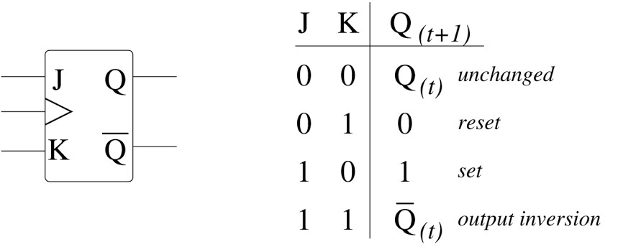
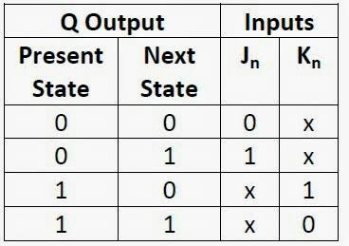
ESTADO PRESENTE Q(t) |  |  | ESTADO FUTURO Q(t+1) |  |  | ENTRADAS

QC | QB | QA | QC | QB | QA | JC | KC | JB | KB | JA | KA
0 | 0 | 0 | 1 | 1 | 1 | 1 | X | 1 | X | 1 | X
0 | 0 | 1 | 0 | 0 | 0 | 0 | X | 0 | X | X | 1
0 | 1 | 0 | 0 | 0 | 1 | 0 | X | X | 1 | 1 | X
0 | 1 | 1 | 0 | 1 | 0 | 0 | X | X | 0 | X | 1
1 | 0 | 0 | 0 | 1 | 1 | X | 1 | 1 | X | 1 | X
1 | 0 | 1 | 1 | 0 | 0 | X | 0 | 0 | X | X | 1
1 | 1 | 0 | 1 | 0 | 1 | X | 0 | X | 1 | 1 | X
1 | 1 | 1 | 1 | 1 | 0 | X | 0 | X | 0 | X | 1

